EA Inquiry sheet
Inquiry sheet - EA |  |  |  |  |  | Revision No. | Rev.01
 |  |  |  |  |  | Date. | 2026-03-XX
 |  |  |  |  |  | Proposal No. |  |  | 사진 첨부
 |  |  |  |  |  | KR_CS No.
Project general information |  | SE / AE / Mecha CS name :
 |  | *Customer name / No. : | 현대위아(주)_안산 Hyundai WIA / 36016436
 |  | End-User : | KMC
 |  | *Opportunity name | KaGA_US_Dyadic replacement
 |  | *Mosaic opportunity No. | 47xxxx
 |  | *Yearly Expected Potential[MKRW] : | 3MKRW
 |  | *Qty. per year : | 3ea
 |  | *Target price[MKRW] : | 1MKRW
 |  | Competitor : | LS
 |  | *Expected delivery date : | Feb, 2026
 |  | *Explanation of App. and M/C | 기아 자동차 미국 조지아 공장 로봇 행거
Additional request & Scope of supply | 장소 | 항목 | 요청 여부 | 세부 내용
 | 사내 업무 (청라) | 조립 | N/A | e.g 조립 범위 - 사급 모터 조립, 등
 |  | 검수 | N/A | e.g 검수 예시 - 반복정밀도 측정 후 검수 및 QM 도장 날인, 등
 |  | 테스트 | N/A | e.g 테스트 예시 - 어떤 조건/상황에서 테스트 요청 후 테스트 결과 제출
 |  | 모터 드라이브 파라미터 탑재(Install) | N/A | e.g 사내에서 모터 드라이브에 파라미터(e.g FCT, FAS) 탑재
 |  | PLC(e.g CPX-E-CEC) S/W 탑재 | N/A | e.g 사내에서 PLC에 개발된 Software code(Codesys V3) 탑재
 |  | Electric Box 제작 | N/A | e.g Festo Electric 제품들로 구성된 Standalone type과 같은 E-Box 제작
 |  | 기타(위 내용에 없는 요청 사항은 별도 기재 바람) | N/A | 기타 - 옴론 센서에 튜빙 작업 후 납품, 등
 | 사외 업무 (Site) | 현장 조립 및 설치 | N/A | e.g. Festo H-Gantry 를 고객사 사이트에서 조립 및 설치 요청
 |  | 현장 시운전(PLC 프로그램 관련) | N/A | e.g 현장에서 Host PLC와의 통신 테스트, 단동/연속 테스트 시운전
 |  | 현장 시운전(모터 드라이브 파라미터 탑재 관련) | N/A | e.g 현장에서 모터 드라이브에 파라미터(e.g FCT, FAX) 탑재
 |  | 현장 양산 대기 | N/A | e.g. 현장 시운전 후, 고객이 양산 대기 1주일 요청(이유 : 비상상황 즉시 대응)
 |  | 기타(위 내용에 없는 요청 사항은 별도 기재 바람) | N/A
Request information
Condition | Group | Type | Unit 1 | Unit 2 | Unit 3 | Unit 4 | Unit 5
 | A group | *Axis type [Belt/Spindle/Rotary drives/P.Cylinder/Mini slide]: | X: Y: Z: | X: Y: Z: | X: Y: Z: | X: Y: Z: | X: Y: Z:
 |  | *Requested Product family : [ex.EGC or ELGA or ELGT or ESBF or etc.] : | X: Y: Z: | X: Y: Z: | X: Y: Z: | X: Y: Z: | X: Y: Z:
 |  | sample layout | 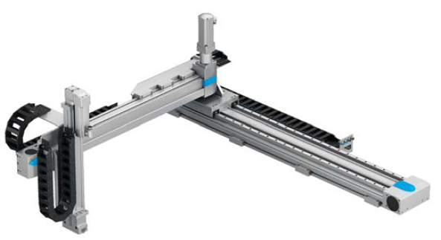 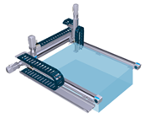
 |  | *Assembly type [Gantry or Cantilever] : [ex.XYZ & YZX & ZYX & YZ & X+External LM…]
 |  | Base Mounting position[Vertical or Horizental or wall] :
 |  | *Mounting Motor[Axial or Parallel] : | X: Y: Z: | X: Y: Z: | X: Y: Z: | X: Y: Z: | X: Y: Z:
 | B group | *Stroke[X x Y x Z mm] : | X: Y: Z: | X: Y: Z: | X: Y: Z: | X: Y: Z: | X: Y: Z:
 |  | *Work load[kg] :
 |  | *Repetition accuracy[+/- mm] :
 |  | *Additional external force[N or kgf] :
 |  | *Work size[WxDxH mm] :
 |  | *(Best)Mass distance[XxYxZ mm] :
 |  | *Velocity[m/s] : | X: Y: Z: | X: Y: Z: | X: Y: Z: | X: Y: Z: | X: Y: Z:
 |  | Acc./Dec.[m/s^2] : | X: Y: Z: | X: Y: Z: | X: Y: Z: | X: Y: Z: | X: Y: Z:
 |  | *(Best)Cycle time[sec] : (편도 or 왕복)
 |  | Pause time[sec] :
 |  | Compensation Kit
 |  | External guide[O/X]
 |  | Sensor Type.(Festo or 3rd party)[O/X, NO/NC, NPN or PNP]
Motor / Controller Condition | C group | *Requested Motor type [Maker, product name, etc.] :
 |  | *Input voltage[AC/DC or 1Phase/3Phase] :
 |  | Cable Length[m] :
 |  | *Reducer[O/X or Maker]
 |  | Encoder type[single turn, multi turn] :
 |  | Brake type[O/X]
PLC Condition | n/a | Requested PLC[Maker, Product name]
 |  | Control mode[position, speed, torque, etc]
 |  | Fieldbus[DIO, PN, EP, EC, Modbus, etc]
Order Condition | n/a | Requested commissioning[O/X, day]
 |  | Requested assembly[O/X]
 |  | On-site installation support[O/X]
Additional request or information | n/a | special case(ex: 우든패킹)는 SSC팀 문의 _현장 조립 불가.
Remark

History & Information of Project ( Only AE / Mecha CS 사용) |  |  |  |  |  |  |  | As is -> To be 내용 기재
Revision No. |  | DATE | Sender Name | Description
Rev.01 |  | 2026-01-28 | AE 박병준 | Inquiry sheet 1차버젼 송부.

